主流
主流傻瓜版
 | 留连 | 速喜 | 赤口 | 输入 | 5 | 23 | 11
 | 大安 | 空亡 | 小吉 | 输出 | 小吉 | 速喜 | 大安
 | 2 | 3 | 4
 | 1 | 6 | 5 | 输入 | 5 | 23 | 11
1 | 大安 |  |  | 计算过程 | 5 | 5 | 5
2 | 留连 |  |  |  | 5 | 9 | 13
3 | 速喜 |  |  |  | 5 | 3 | 1
4 | 赤口 |  |  | 结果 | 5 | 3 | 1
5 | 小吉 |  |  | 取值 | 小吉 | 速喜 | 大安
6 | 空亡
内插公式，动易乱

秘传
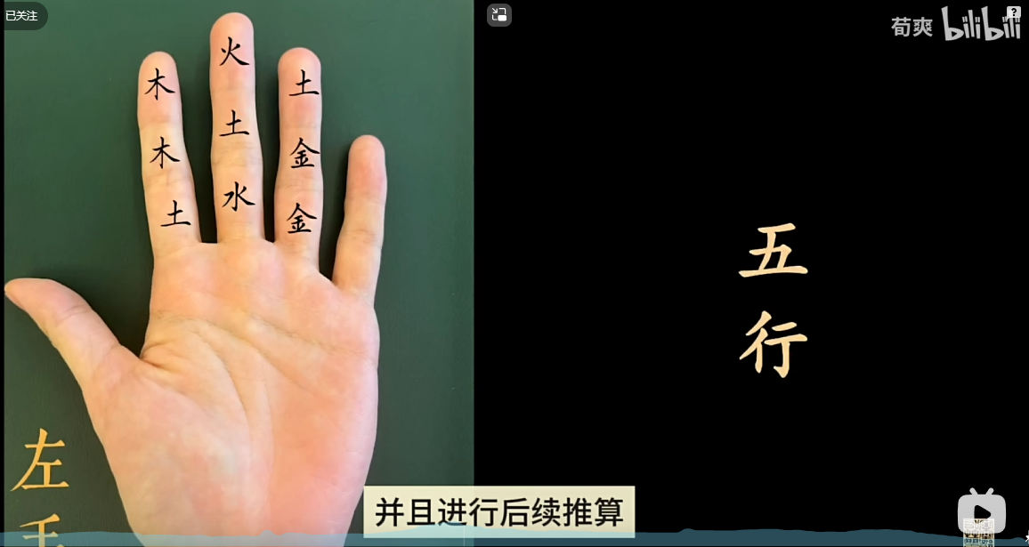
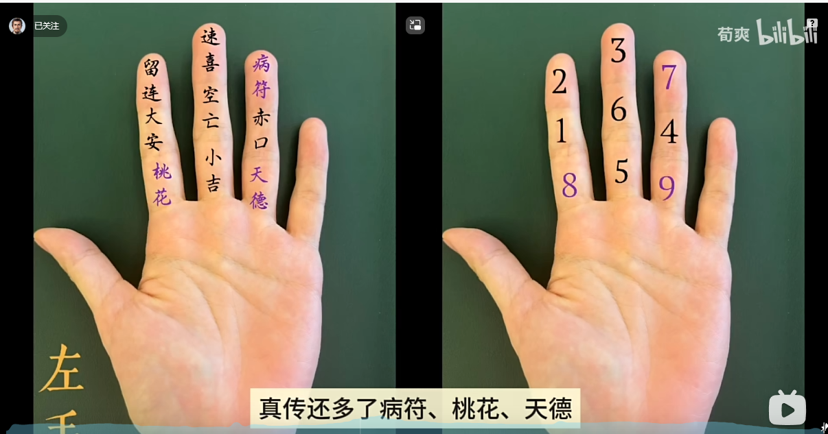
秘传版
 | 留连 | 速喜 | 病符 | 输入 | 5 | 23 | 11
 | 大安 | 空亡 | 赤口 | 输出 | 小吉 | 天德 | 大安
 | 桃花 | 小吉 | 天德 |  | 水 | 金 | 木
 | 2 | 3 | 7
 | 1 | 6 | 4
 | 8 | 5 | 9

 | 数据源 |  |  | 输入 | 5 | 23 | 11
 | 1 | 大安 | 木 | 计算过程 | 5 | 5 | 2
 | 2 | 留连 | 木 |  | 5 | 9 | 10
 | 3 | 速喜 | 火 |  | 5 | 9 | 1
 | 4 | 赤口 | 金 | 结果 | 5 | 9 | 1
 | 5 | 小吉 | 水 | 取值 | 小吉 | 天德 | 大安
 | 6 | 空亡 | 图 |  | 水 | 金 | 木
 | 7 | 病符 | 土
内插公式，动易乱
 | 8 | 桃花 | 土
 | 9 | 天德 | 金

